상품제안서
PGA 70자동+75자동 엠보선염 우산세트 | 상품코드: F02520

 |  |  |  |  |  |  | 02-412-0044 | www.easy1.co.kr
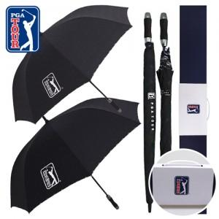

【상세/제작정보】

【인쇄/포장옵션】 | 실크, 스티커, 원단 / 포장불가능

【공급단가】 | 수량 | 100~ | 300~ | 500~ | 1,000~ | 3,000~
*VAT별도 | 단가 | 24,300원 | 23,400원 | 22,500원 | 21,600원 | 21,060원

【상품 URL】 | https://dev.easy1.co.kr:443/src/goods_detail.php?gdno=2520

